关系图
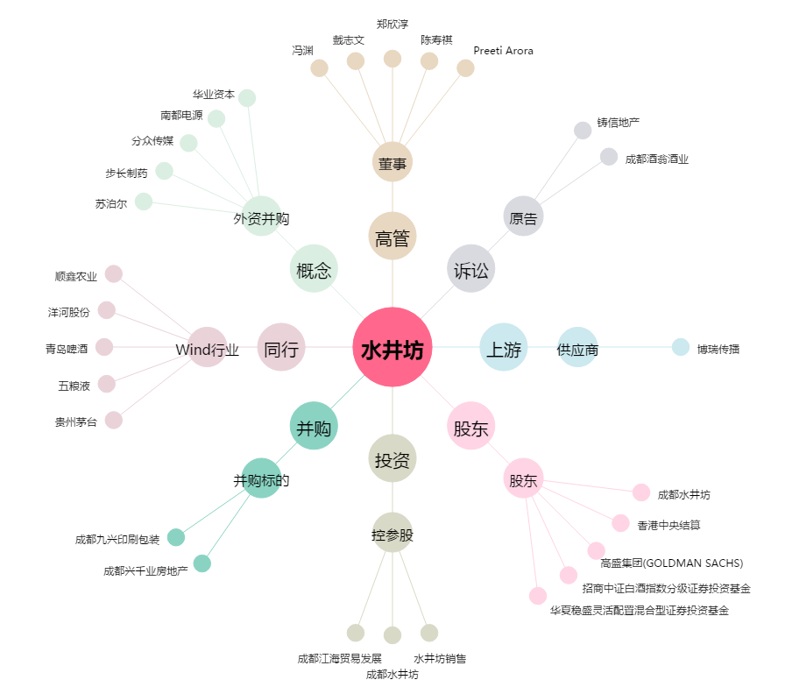
水井坊[600779.SH] - 关系概览图

